USBメモリディスクリプタ
デバイス・ディスクリプタ
コンフィグレーション#1・ディスクリプタ
エンドポイント#1・ディスクリプタ
エンドポイント#2・ディスクリプタ

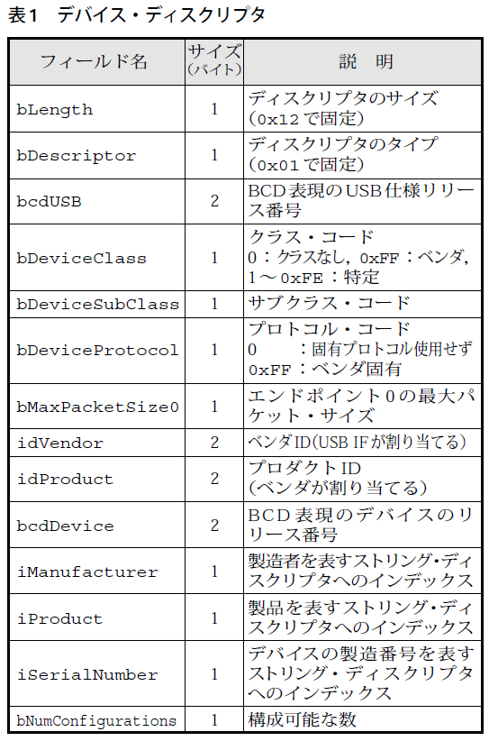
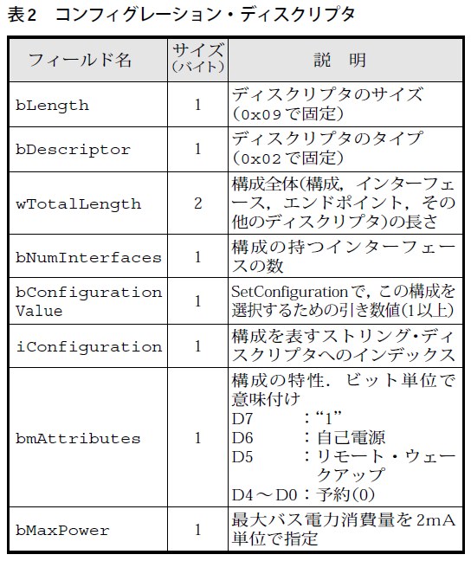
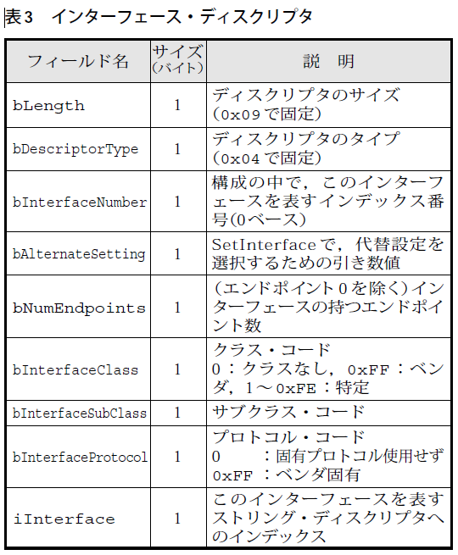
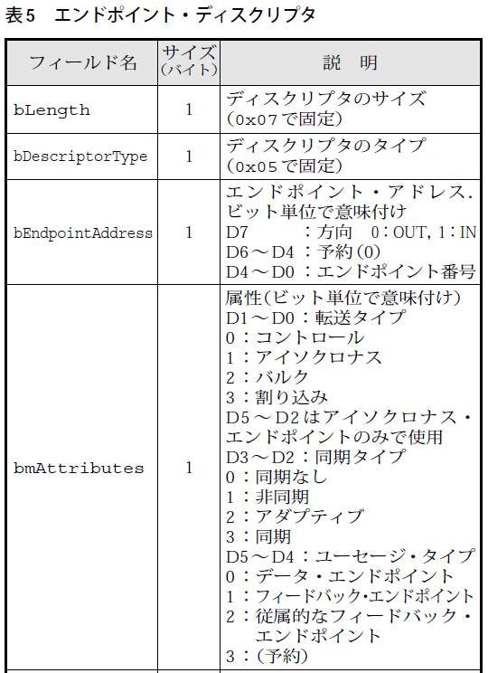
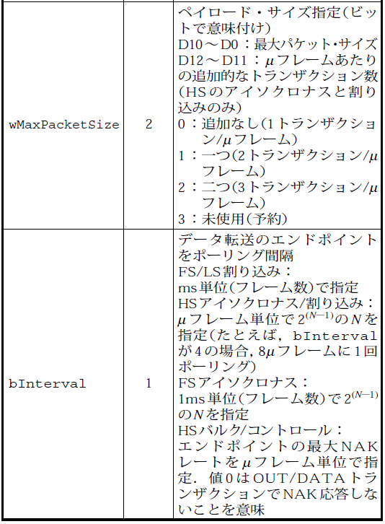
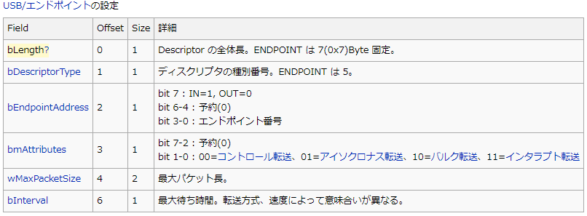

 | 8G USBメモリ |  | 16G USBメモリ バッファロー |  | アマゾン格安 USBメモリ |  | Team Group |  | SDカードリーダー・ひも付き(サンワサプライ) |  | SDカードリーダー・小(BUFFALO) |  | SDカードリーダー・新(Transcend)
Device
 | 12 | ディスクリプタの長さ(18) | 12 | ディスクリプタの長さ(18) | 12 | ディスクリプタの長さ(18) | 12 | ディスクリプタの長さ(18) | 12 | ディスクリプタの長さ(18) | 12 | ディスクリプタの長さ(18) | 12 | ディスクリプタの長さ(18)
 | 01 | デスクリプタの種類(デバイスデスクリプタ) | 01 | デスクリプタの種類(デバイスデスクリプタ) | 01 | デスクリプタの種類(デバイスデスクリプタ) | 01 | デスクリプタの種類(デバイスデスクリプタ) | 01 | デスクリプタの種類(デバイスデスクリプタ) | 01 | デスクリプタの種類(デバイスデスクリプタ) | 01 | デスクリプタの種類(デバイスデスクリプタ)
 | 00,02 | USBバージョン(02.00) | 10,02 | USBバージョン(02.10) | 00,02 | USBバージョン(02.00) | 10,02 | USBバージョン(02.10) | 00,02 | USBバージョン(02.00) | 00,02 | USBバージョン(02.00) | 10,02 | USBバージョン(02.10)
 | 00 | クラス(コンフィグで指定 00h) | 00 | クラス(コンフィグで指定 00h) | 00 | クラス(コンフィグで指定 00h) | 00 | クラス(コンフィグで指定 00h) | 00 | クラス(コンフィグで指定 00h) | 00 | クラス(コンフィグで指定 00h) | 00 | クラス(コンフィグで指定 00h)
 | 00 | サブクラス(00h) | 00 | サブクラス(00h) | 00 | サブクラス(00h) | 00 | サブクラス(00h) | 00 | サブクラス(00h) | 00 | サブクラス(00h) | 00 | サブクラス(00h)
 | 00 | プロトコル(00h) | 00 | プロトコル(00h) | 00 | プロトコル(00h) | 00 | プロトコル(00h) | 00 | プロトコル(00h) | 00 | プロトコル(00h) | 00 | プロトコル(00h)
 | 40 | エンドポイント0のパケットサイズ(64) | 40 | エンドポイント0のパケットサイズ(64) | 40 | エンドポイント0のパケットサイズ(64) | 40 | エンドポイント0のパケットサイズ(64) | 40 | エンドポイント0のパケットサイズ(64) | 40 | エンドポイント0のパケットサイズ(64) | 40 | エンドポイント0のパケットサイズ(64)
 | 0c,09 | ベンダーID(090c) | 11,04 | ベンダーID(0411) | 0c,09 | ベンダーID(090c) | 0c,09 | ベンダーID(090c) | 8f,05 | ベンダーID(058f) | da,0b | ベンダーID(0bda) | 64,85 | ベンダーID(8564)
 | 00,10 | プロダクトID(1000) | f2,01 | プロダクトID(01f2) | 00,10 | プロダクトID(1000) | 00,10 | プロダクトID(1000) | 66,63 | プロダクトID(6366) | 09,01 | プロダクトID(0109) | 00,40 | プロダクトID(4000)
 | 00,11 | デバイスバージョン(11.00) | 75,10 | デバイスバージョン(10.75) | 00,11 | デバイスバージョン(11.00) | 00,11 | デバイスバージョン(11.00) | 00,01 | デバイスバージョン(01.00) | 59,09 | デバイスバージョン(09.59) | 37,00 | デバイスバージョン(00.37)
 | 01 | 製造者名インデックス(1) | 01 | 製造者名インデックス(1) | 01 | 製造者名インデックス(1) | 01 | 製造者名インデックス(1) | 01 | 製造者名インデックス(1) | 01 | 製造者名インデックス(1) | 03 | 製造者名インデックス(3)
 | 02 | 製品名インデックス(2) | 02 | 製品名インデックス(2) | 02 | 製品名インデックス(2) | 02 | 製品名インデックス(2) | 02 | 製品名インデックス(2) | 02 | 製品名インデックス(2) | 04 | 製品名インデックス(4)
 | 03 | シリアル番号インデックス(3) | 03 | シリアル番号インデックス(3) | 00 | シリアル番号インデックス(なし) | 03 | シリアル番号インデックス(3) | 03 | シリアル番号インデックス(3) | 03 | シリアル番号インデックス(3) | 05 | シリアル番号インデックス(5)
 | 01 | 実装されているコンフィグの数(1) | 01 | 実装されているコンフィグの数(1) | 01 | 実装されているコンフィグの数(1) | 01 | 実装されているコンフィグの数(1) | 01 | 実装されているコンフィグの数(1) | 01 | 実装されているコンフィグの数(1) | 01 | 実装されているコンフィグの数(1)

Config | 09 | ディスクリプタの長さ(9) | 09 | ディスクリプタの長さ(9) | 09 | ディスクリプタの長さ(9) | 09 | ディスクリプタの長さ(9) | 09 | ディスクリプタの長さ(9) | 09 | ディスクリプタの長さ(9) | 09 | ディスクリプタの長さ(9)
 | 02 | デスクリプタの種類(コンフィグデスクリプタ) | 02 | デスクリプタの種類(コンフィグデスクリプタ) | 02 | デスクリプタの種類(コンフィグデスクリプタ) | 02 | デスクリプタの種類(コンフィグデスクリプタ) | 02 | デスクリプタの種類(コンフィグデスクリプタ) | 02 | デスクリプタの種類(コンフィグデスクリプタ) | 02 | デスクリプタの種類(コンフィグデスクリプタ)
 | 20,00 | デスクリプタ全体のサイズ(32) | 20,00 | デスクリプタ全体のサイズ(32) | 20,00 | デスクリプタ全体のサイズ(32) | 20,00 | デスクリプタ全体のサイズ(32) | 20,00 | デスクリプタ全体のサイズ(32) | 20,00 | デスクリプタ全体のサイズ(32) | 20,00 | デスクリプタ全体のサイズ(32)
 | 01 | インターフェースの総数(1) | 01 | インターフェースの総数(1) | 01 | インターフェースの総数(1) | 01 | インターフェースの総数(1) | 01 | インターフェースの総数(1) | 01 | インターフェースの総数(1) | 01 | インターフェースの総数(1)
 | 01 | コンフィグ番号(1) | 01 | コンフィグ番号(1) | 01 | コンフィグ番号(1) | 01 | コンフィグ番号(1) | 01 | コンフィグ番号(1) | 01 | コンフィグ番号(1) | 01 | コンフィグ番号(1)
 | 00 | コンフィグ名インデックス(なし) | 00 | コンフィグ名インデックス(なし) | 00 | コンフィグ名インデックス(なし) | 00 | コンフィグ名インデックス(なし) | 00 | コンフィグ名インデックス(なし) | 04 | コンフィグ名インデックス(4) | 00 | コンフィグ名インデックス(なし)
 | 80 | 電源属性(バスパワー) | 80 | 電源属性(バスパワー) | 80 | 電源属性(バスパワー) | 80 | 電源属性(バスパワー) | 80 | 電源属性(バスパワー) | 80 | 電源属性(バスパワー) | 80 | 電源属性(バスパワー)
 | fa | 最大電流(500mA) | 3c | 最大電流(120mA) | fa | 最大電流(500mA) | fa | 最大電流(500mA) | 32 | 最大電流(100mA) | fa | 最大電流(500mA) | fa | 最大電流(500mA)

Interface | 09 | ディスクリプタの長さ(9) | 09 | ディスクリプタの長さ(9) | 09 | ディスクリプタの長さ(9) | 09 | ディスクリプタの長さ(9) | 09 | ディスクリプタの長さ(9) | 09 | ディスクリプタの長さ(9) | 09 | ディスクリプタの長さ(9)
 | 04 | デスクリプタの種類(インターフェースデスクリプタ) | 04 | デスクリプタの種類(インターフェースデスクリプタ) | 04 | デスクリプタの種類(インターフェースデスクリプタ) | 04 | デスクリプタの種類(インターフェースデスクリプタ) | 04 | デスクリプタの種類(インターフェースデスクリプタ) | 04 | デスクリプタの種類(インターフェースデスクリプタ) | 04 | デスクリプタの種類(インターフェースデスクリプタ)
 | 00 | インターフェース番号(0) | 00 | インターフェース番号(0) | 00 | インターフェース番号(0) | 00 | インターフェース番号(0) | 00 | インターフェース番号(0) | 00 | インターフェース番号(0) | 00 | インターフェース番号(0)
 | 00 | 代替インターフェース番号(0) | 00 | 代替インターフェース番号(0) | 00 | 代替インターフェース番号(0) | 00 | 代替インターフェース番号(0) | 00 | 代替インターフェース番号(0) | 00 | 代替インターフェース番号(0) | 00 | 代替インターフェース番号(0)
 | 02 | エンドポイントの総数(2) | 02 | エンドポイントの総数(2) | 02 | エンドポイントの総数(2) | 02 | エンドポイントの総数(2) | 02 | エンドポイントの総数(2) | 02 | エンドポイントの総数(2) | 02 | エンドポイントの総数(2)
 | 08 | クラス(マスストレージ 08h) | 08 | クラス(マスストレージ 08h) | 08 | クラス(マスストレージ 08h) | 08 | クラス(マスストレージ 08h) | 08 | クラス(マスストレージ 08h) | 08 | クラス(マスストレージ 08h) | 08 | クラス(マスストレージ 08h)
 | 06 | サブクラス(06h) | 06 | サブクラス(06h) | 06 | サブクラス(06h) | 06 | サブクラス(06h) | 06 | サブクラス(06h) | 06 | サブクラス(06h) | 06 | サブクラス(06h)
 | 50 | プロトコル(50h) | 50 | プロトコル(50h) | 50 | プロトコル(50h) | 50 | プロトコル(50h) | 50 | プロトコル(50h) | 50 | プロトコル(50h) | 50 | プロトコル(50h)
 | 00 | 名称インデックス(なし) | 00 | 名称インデックス(なし) | 00 | 名称インデックス(なし) | 00 | 名称インデックス(なし) | 00 | 名称インデックス(なし) | 00 | 名称インデックス(なし) | 00 | 名称インデックス(なし)

Endpoint | 07 | ディスクリプタの長さ(7) | 07 | ディスクリプタの長さ(7) | 07 | ディスクリプタの長さ(7) | 07 | ディスクリプタの長さ(7) | 07 | ディスクリプタの長さ(7) | 07 | ディスクリプタの長さ(7) | 07 | ディスクリプタの長さ(7)
 | 05 | デスクリプタの種類(エンドポイントデスクリプタ) | 05 | デスクリプタの種類(エンドポイントデスクリプタ) | 05 | デスクリプタの種類(エンドポイントデスクリプタ) | 05 | デスクリプタの種類(エンドポイントデスクリプタ) | 05 | デスクリプタの種類(エンドポイントデスクリプタ) | 05 | デスクリプタの種類(エンドポイントデスクリプタ) | 05 | デスクリプタの種類(エンドポイントデスクリプタ)
 | 81 | エンドポイント番号(1 IN) | 02 | エンドポイント番号(2 OUT) | 81 | エンドポイント番号(1 IN) | 01 | エンドポイント番号(1 OUT) | 01 | エンドポイント番号(1 OUT) | 01 | エンドポイント番号(1 OUT) | 81 | エンドポイント番号(1 IN)
 | 02 | 転送モード(バルク) | 02 | 転送モード(バルク) | 02 | 転送モード(バルク) | 02 | 転送モード(バルク) | 02 | 転送モード(バルク) | 02 | 転送モード(バルク) | 02 | 転送モード(バルク)
 | 40,00 | 最大パケットサイズ(64) | 40,00 | 最大パケットサイズ(64) | 40,00 | 最大パケットサイズ(64) | 40,00 | 最大パケットサイズ(64) | 40,00 | 最大パケットサイズ(64) | 40,00 | 最大パケットサイズ(64) | 40,00 | 最大パケットサイズ(64)
 | ff | 転送インターバル(255mS) | 00 | 転送インターバル(0mS) | ff | 転送インターバル(255mS) | 00 | 転送インターバル(0mS) | 00 | 転送インターバル(0mS) | 00 | 転送インターバル(0mS) | 00 | 転送インターバル(0mS)

Endpoint | 07 | ディスクリプタの長さ(7) | 07 | ディスクリプタの長さ(7) | 07 | ディスクリプタの長さ(7) | 07 | ディスクリプタの長さ(7) | 07 | ディスクリプタの長さ(7) | 07 | ディスクリプタの長さ(7) | 07 | ディスクリプタの長さ(7)
 | 05 | デスクリプタの種類(エンドポイントデスクリプタ) | 05 | デスクリプタの種類(エンドポイントデスクリプタ) | 05 | デスクリプタの種類(エンドポイントデスクリプタ) | 05 | デスクリプタの種類(エンドポイントデスクリプタ) | 05 | デスクリプタの種類(エンドポイントデスクリプタ) | 05 | デスクリプタの種類(エンドポイントデスクリプタ) | 05 | デスクリプタの種類(エンドポイントデスクリプタ)
 | 02 | エンドポイント番号(2 OUT) | 81 | エンドポイント番号(1 IN) | 02 | エンドポイント番号(2 OUT) | 82 | エンドポイント番号(2 IN) | 82 | エンドポイント番号(2 IN) | 82 | エンドポイント番号(2 IN) | 02 | エンドポイント番号(2 OUT)
 | 02 | 転送モード(バルク) | 02 | 転送モード(バルク) | 02 | 転送モード(バルク) | 02 | 転送モード(バルク) | 02 | 転送モード(バルク) | 02 | 転送モード(バルク) | 02 | 転送モード(バルク)
 | 40,00 | 最大パケットサイズ(64) | 40,00 | 最大パケットサイズ(64) | 40,00 | 最大パケットサイズ(64) | 40,00 | 最大パケットサイズ(64) | 40,00 | 最大パケットサイズ(64) | 40,00 | 最大パケットサイズ(64) | 40,00 | 最大パケットサイズ(64)
 | ff | 転送インターバル(255mS) | 00 | 転送インターバル(0mS) | ff | 転送インターバル(255mS) | 00 | 転送インターバル(0mS) | 00 | 転送インターバル(0mS) | 00 | 転送インターバル(0mS) | 00 | 転送インターバル(0mS)

USB概要
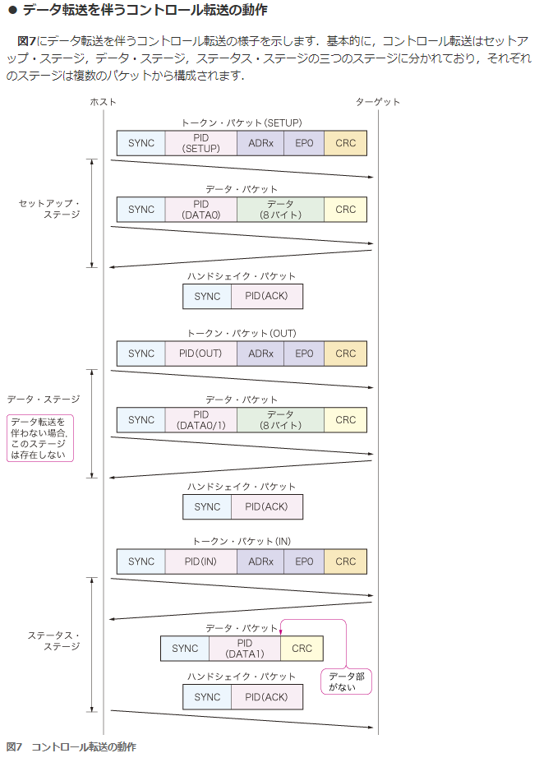
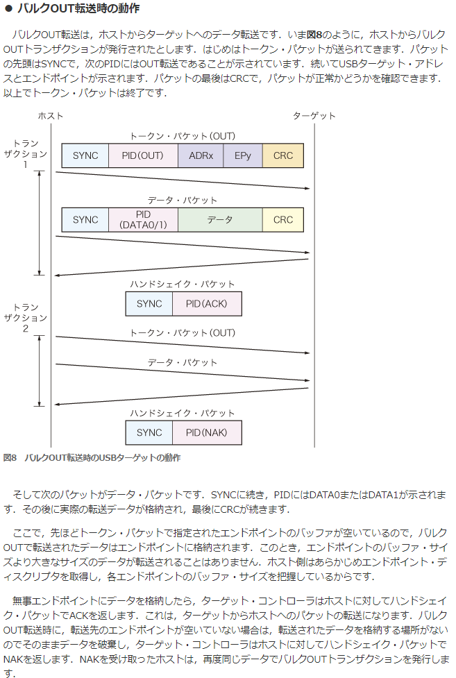
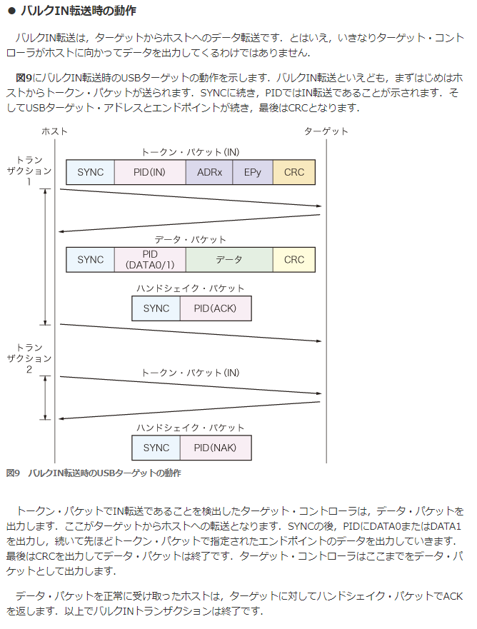
PIC24F USB On-The-Go (OTG)
 | http://ww1.microchip.com/downloads/jp/DeviceDoc/39721B_JP.pdf

1. OTG USB モジュールの初期化手順

 | 1.USBPWR = 1
 | USB モジュールを使用するには、ソフトウェアから USBPWR ビット (U1PWRC<0>) を「1」にセットする必要があります。
 | これは、起動時のブートシーケンスで行う事ができます。

 | USBPWR を使用すると、以下の項目を実行できます。
 | • USB クロックを開始する
 | • USBPWR= 0 の場合は USB モジュールを非アクティブの状態に維持する
 | • 必要な I/O ピンのオーナーに USB を選択する
 | • USB トランシーバを有効にする
 | • USB コンパレータを有効にする

 | USBPWR ビットをクリアすると USB コアロジックとレジスタがリセットされます。
 | リセット後に USB モジュールを有効にしたら、必ず USB モジュール初期化プロセスを実行する必要があります。
 | USB ロジックをターゲットとしたコンフィグレーション アクセスは、リセットが完了するまでストールします。

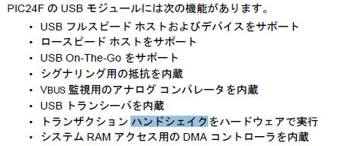
2. ホストモード時の動作
 | ホストモードではエンドポイント 0 のみを使用します。
 | 転送は全てホスト側から開始するため、バッファ ディスクリプタの初期化は不要です。
 | U1TOKレジスタへの書き込みを行って転送を開始する前にバッファ ディスクリプタを構成する必要があります。
 | ここからは、ホストモードでの代表的なタスクの実行方法について説明します。
 | ホストモードでは、USB 転送はホスト ソフトウェアが明示的に開始します。
 | 転送の ACK はホスト ソフトウェアが実行します。
 | また、転送は全てエンドポイント 0 制御レジスタ (U1EP0) とバッファディスクリプタを用いて行います。

27.5.1 ホストモードの有効化と接続デバイスの検出
 | 1. HOSTEN ビットをセット (U1CON<3> = 1) してホストモードを有効にする。
 | 2. DPPULDNW および DMPULDWN ビットをセット (U1OTGCON<5:4> = 1) して D+ および D- ラインのプルダウン抵抗を有効にする。
 | DPPULUP および DMPULUP ビットをクリア (U1OTGCON<7:6> = 0) して D+ および D- ラインのプルアップ抵抗を無効にする。
 | 3. SOF の生成が開始する。
 | SOF カウンタの値を 12,000 に設定する。SOFEN ビット(U1CON<0>) に「0」を書き込んで SOF パケットの生成を無効にする。
 | 4. ATTACHIE ビット (U1IE<6>) をセットしてデバイス接続割り込みを許可する。
 | 5. デバイス接続割り込み ATTACHIF (U1IR<6>) を待つ。
 | これは、USB デバイスが D+ または D- の状態を「0」から「1」(SE0 から JSTATE) に変更する事によって通知される。
 | デバイス接続割り込みが発生したら、デバイスの電源が安定化するまで待つ ( 最小値 10ms、推奨値 100 ms)。
 | 6. USB制御レジスタ(U1CON)のJSTATEおよびSE0ビットの状態をチェックする
 | (JSTATE(U1CON<7>) = 0 なら接続デバイスはロースピード、それ以外なら接続デバイスはフルスピード )。
 | 7. 接続デバイスがロースピードの場合、アドレス レジスタのロースピード イネーブルビット LSPDEN (U1ADDR<7>) と、
 | エンドポイント 0 制御レジスタのロースピード ビットLSPD (U1EP0<7>) をセットする。
 | 接続デバイスがフルスピードの場合、これらのビットをクリアする。
 | 8. リセット信号 (U1CON<4> = 1) を 50 ms 以上送信して USB デバイスをリセットする。
 | 50ms が経過したら、リセットを終了する (U1CON<4> = 0)。
 | 9. 接続デバイスがサスペンドモードに移行しないよう、SOFEN ビット (U1CON<0>) をセットして SOF パケット生成を有効にする。
 | 10. デバイスがリセットから復帰するまで 10 ms 待つ。
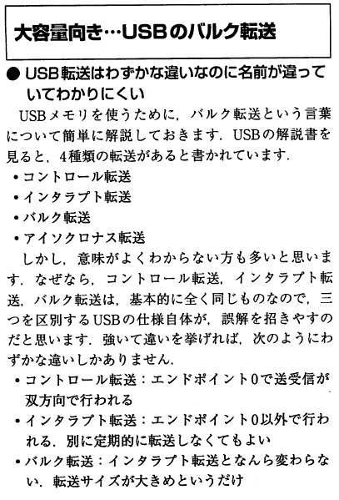
 | 11. エニュメレーション (USB 2.0 仕様書第 9 章参照 ) を実行する。

USB 割り込みの代表的なイベント
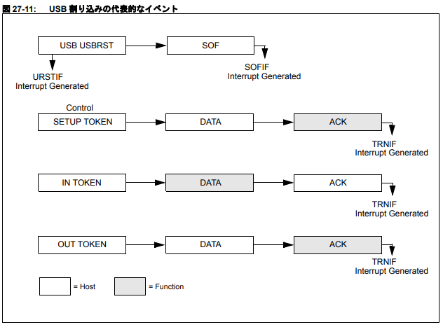

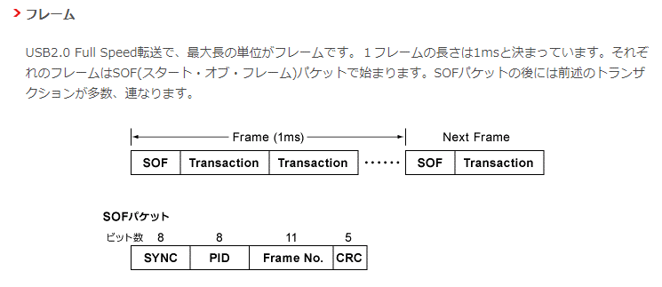
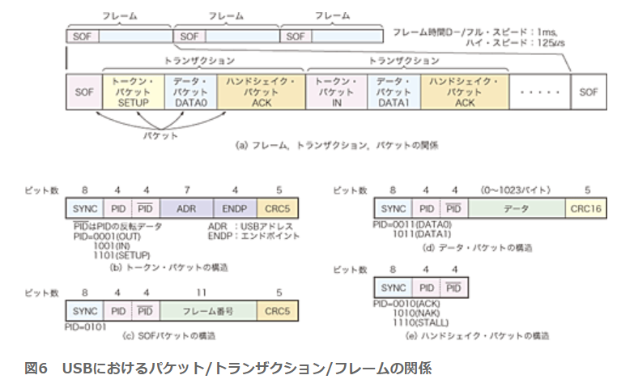

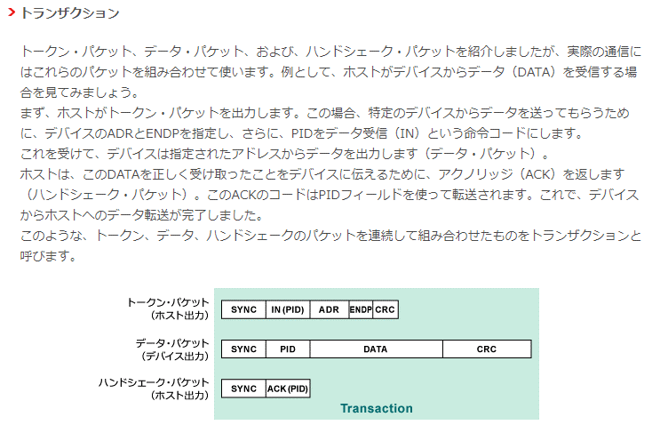

1.SOFパケットはSOFフラグをEnableすると、1ms周期で自動送信される。

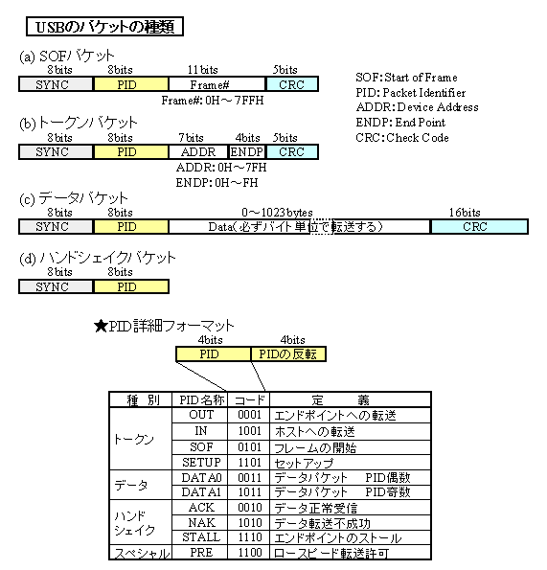

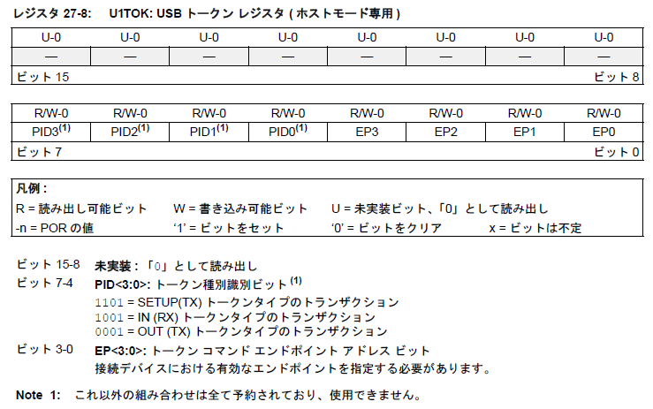

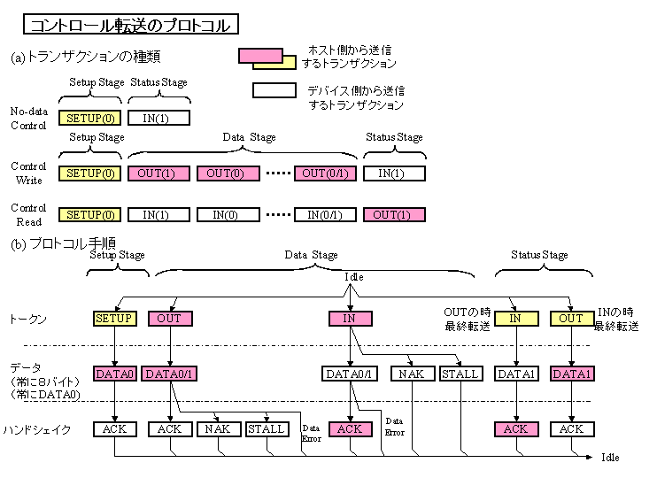

コントロール転送は、 EP0

(常にEP0)

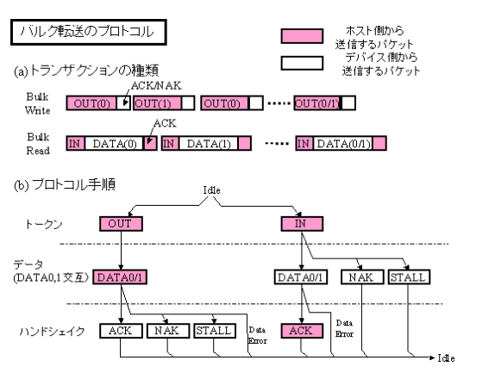

MassStrageClassではOUT = EP2

MassStrageClassではIN = EP1

参考資料_USB通信ディスクリプタ＆初期化
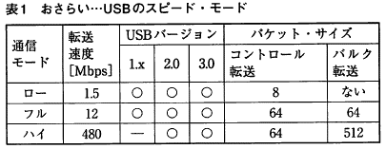



 | USB初期化3ステップ
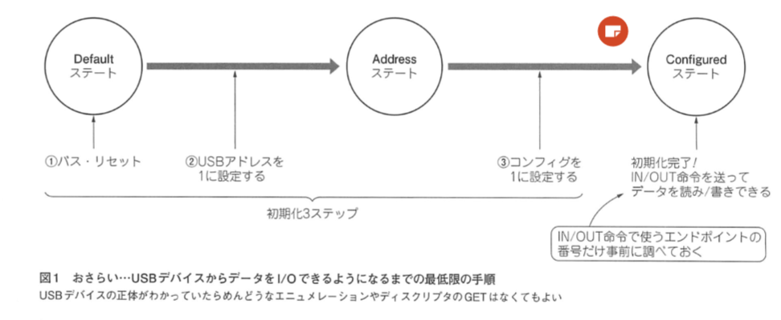

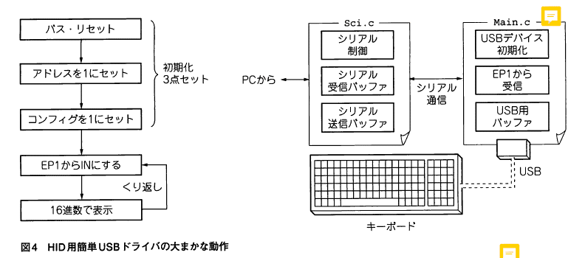
 | HID 概要
 |  |  |  |  |  |  | SCSIコマンド通信概要
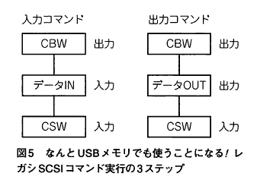

 | 8G USBメモリ |  |  | 16G USBメモリ バッファロー |  |  |  | アマゾン格安 USBメモリ |  |  | Team Group
Device
 | 12 |  | ディスクリプタの長さ(18) | 12 |  | ディスクリプタの長さ(18) |  | 12 |  | ディスクリプタの長さ(18) | 12 |  | ディスクリプタの長さ(18)
 | 01 |  | デスクリプタの種類(デバイスデスクリプタ) | 01 |  | デスクリプタの種類(デバイスデスクリプタ) |  | 01 |  | デスクリプタの種類(デバイスデスクリプタ) | 01 |  | デスクリプタの種類(デバイスデスクリプタ)
 | 00,02 |  | USBバージョン(02.00) | 10,02 |  | USBバージョン(02.10) |  | 00,02 |  | USBバージョン(02.00) | 10,02 |  | USBバージョン(02.10)
 | 00 |  | クラス(コンフィグで指定 00h) | 00 |  | クラス(コンフィグで指定 00h) |  | 00 |  | クラス(コンフィグで指定 00h) | 00 |  | クラス(コンフィグで指定 00h)
 | 00 |  | サブクラス(00h) | 00 |  | サブクラス(00h) |  | 00 |  | サブクラス(00h) | 00 |  | サブクラス(00h)
 | 00 |  | プロトコル(00h) | 00 |  | プロトコル(00h) |  | 00 |  | プロトコル(00h) | 00 |  | プロトコル(00h)
 | 40 |  | エンドポイント0のパケットサイズ(64) | 40 |  | エンドポイント0のパケットサイズ(64) |  | 40 |  | エンドポイント0のパケットサイズ(64) | 40 |  | エンドポイント0のパケットサイズ(64)
 | 0c,09 |  | ベンダーID(090c) | 11,04 |  | ベンダーID(0411) |  | 0c,09 |  | ベンダーID(090c) | 0c,09 |  | ベンダーID(090c)
 | 00,10 |  | プロダクトID(1000) | f2,01 |  | プロダクトID(01f2) |  | 00,10 |  | プロダクトID(1000) | 00,10 |  | プロダクトID(1000)
 | 00,11 |  | デバイスバージョン(11.00) | 75,10 |  | デバイスバージョン(10.75) |  | 00,11 |  | デバイスバージョン(11.00) | 00,11 |  | デバイスバージョン(11.00)
 | 01 |  | 製造者名インデックス(1) | 01 |  | 製造者名インデックス(1) |  | 01 |  | 製造者名インデックス(1) | 01 |  | 製造者名インデックス(1)
 | 02 |  | 製品名インデックス(2) | 02 |  | 製品名インデックス(2) |  | 02 |  | 製品名インデックス(2) | 02 |  | 製品名インデックス(2)
 | 03 |  | シリアル番号インデックス(3) | 03 |  | シリアル番号インデックス(3) |  | 00 |  | シリアル番号インデックス(なし) | 03 |  | シリアル番号インデックス(3)
 | 01 |  | 実装されているコンフィグの数(1) | 01 |  | 実装されているコンフィグの数(1) |  | 01 |  | 実装されているコンフィグの数(1) | 01 |  | 実装されているコンフィグの数(1)

Config
 | 09 |  | ディスクリプタの長さ(9) | 09 |  | ディスクリプタの長さ(9) |  | 09 |  | ディスクリプタの長さ(9) | 09 |  | ディスクリプタの長さ(9)
 | 02 |  | デスクリプタの種類(コンフィグデスクリプタ) | 02 |  | デスクリプタの種類(コンフィグデスクリプタ) |  | 02 |  | デスクリプタの種類(コンフィグデスクリプタ) | 02 |  | デスクリプタの種類(コンフィグデスクリプタ)
 | 20,00 |  | デスクリプタ全体のサイズ(32) | 20,00 |  | デスクリプタ全体のサイズ(32) |  | 20,00 |  | デスクリプタ全体のサイズ(32) | 20,00 |  | デスクリプタ全体のサイズ(32)
 | 01 |  | インターフェースの総数(1) | 01 |  | インターフェースの総数(1) |  | 01 |  | インターフェースの総数(1) | 01 |  | インターフェースの総数(1)
 | 01 |  | コンフィグ番号(1) | 01 |  | コンフィグ番号(1) |  | 01 |  | コンフィグ番号(1) | 01 |  | コンフィグ番号(1)
 | 00 |  | コンフィグ名インデックス(なし) | 00 |  | コンフィグ名インデックス(なし) |  | 00 |  | コンフィグ名インデックス(なし) | 00 |  | コンフィグ名インデックス(なし)
 | 80 |  | 電源属性(バスパワー) | 80 |  | 電源属性(バスパワー) |  | 80 |  | 電源属性(バスパワー) | 80 |  | 電源属性(バスパワー)
 | fa |  | 最大電流(500mA) | 3c |  | 最大電流(120mA) |  | fa |  | 最大電流(500mA) | fa |  | 最大電流(500mA)

Interface |  | 09 | ディスクリプタの長さ(9) |  | 09 | ディスクリプタの長さ(9) |  |  | 09 | ディスクリプタの長さ(9) |  | 09 | ディスクリプタの長さ(9)
 |  | 04 | デスクリプタの種類(インターフェースデスクリプタ) |  | 04 | デスクリプタの種類(インターフェースデスクリプタ) |  |  | 04 | デスクリプタの種類(インターフェースデスクリプタ) |  | 04 | デスクリプタの種類(インターフェースデスクリプタ)
 |  | 00 | インターフェース番号(0) |  | 00 | インターフェース番号(0) |  |  | 00 | インターフェース番号(0) |  | 00 | インターフェース番号(0)
 |  | 00 | 代替インターフェース番号(0) |  | 00 | 代替インターフェース番号(0) |  |  | 00 | 代替インターフェース番号(0) |  | 00 | 代替インターフェース番号(0)
 |  | 02 | エンドポイントの総数(2) |  | 02 | エンドポイントの総数(2) |  |  | 02 | エンドポイントの総数(2) |  | 02 | エンドポイントの総数(2)
 |  | 08 | クラス(マスストレージ 08h) |  | 08 | クラス(マスストレージ 08h) |  |  | 08 | クラス(マスストレージ 08h) |  | 08 | クラス(マスストレージ 08h)
 |  | 06 | サブクラス(06h) |  | 06 | サブクラス(06h) |  |  | 06 | サブクラス(06h) |  | 06 | サブクラス(06h)
 |  | 50 | プロトコル(50h) |  | 50 | プロトコル(50h) |  |  | 50 | プロトコル(50h) |  | 50 | プロトコル(50h)
 |  | 00 | 名称インデックス(なし) |  | 00 | 名称インデックス(なし) |  |  | 00 | 名称インデックス(なし) |  | 00 | 名称インデックス(なし)

 |  | 07 | ディスクリプタの長さ(7) |  | 07 | ディスクリプタの長さ(7) |  |  | 07 | ディスクリプタの長さ(7) |  | 07 | ディスクリプタの長さ(7)
 |  | 05 | デスクリプタの種類(エンドポイントデスクリプタ) |  | 05 | デスクリプタの種類(エンドポイントデスクリプタ) |  |  | 05 | デスクリプタの種類(エンドポイントデスクリプタ) |  | 05 | デスクリプタの種類(エンドポイントデスクリプタ)
 |  | 81 | エンドポイント番号(1 IN) |  | 02 | エンドポイント番号(2 OUT) |  |  | 81 | エンドポイント番号(1 IN) |  | 01 | エンドポイント番号(1 OUT)
 |  | 02 | 転送モード(バルク) |  | 02 | 転送モード(バルク) |  |  | 02 | 転送モード(バルク) |  | 02 | 転送モード(バルク)
 |  | 40,00 | 最大パケットサイズ(64) |  | 40,00 | 最大パケットサイズ(64) |  |  | 40,00 | 最大パケットサイズ(64) |  | 40,00 | 最大パケットサイズ(64)
 |  | ff | 転送インターバル(255mS) |  | 00 | 転送インターバル(0mS) |  |  | ff | 転送インターバル(255mS) |  | 00 | 転送インターバル(0mS)

 |  | 07 | ディスクリプタの長さ(7) |  | 07 | ディスクリプタの長さ(7) |  |  | 07 | ディスクリプタの長さ(7) |  | 07 | ディスクリプタの長さ(7)
 |  | 05 | デスクリプタの種類(エンドポイントデスクリプタ) |  | 05 | デスクリプタの種類(エンドポイントデスクリプタ) |  |  | 05 | デスクリプタの種類(エンドポイントデスクリプタ) |  | 05 | デスクリプタの種類(エンドポイントデスクリプタ)
 |  | 02 | エンドポイント番号(2 OUT) |  | 81 | エンドポイント番号(1 IN) |  |  | 02 | エンドポイント番号(2 OUT) |  | 82 | エンドポイント番号(2 IN)
 |  | 02 | 転送モード(バルク) |  | 02 | 転送モード(バルク) |  |  | 02 | 転送モード(バルク) |  | 02 | 転送モード(バルク)
 |  | 40,00 | 最大パケットサイズ(64) |  | 40,00 | 最大パケットサイズ(64) |  |  | 40,00 | 最大パケットサイズ(64) |  | 40,00 | 最大パケットサイズ(64)
 |  | ff | 転送インターバル(255mS) |  | 00 | 転送インターバル(0mS) |  |  | ff | 転送インターバル(255mS) |  | 00 | 転送インターバル(0mS)

